缺陷规则表
备注：欢迎各位专家补充完善修改热处理工序钢板表面质量自动判定规则
 |  |  |  |  |  | 各缺陷程度判定标准（N:否定，ABC优先级:降序） |  |  |  |  |  |  |  |  |  |  |  | 钢板分级 |  |  |  |  |  |  |  |  |  | 备注
序号 | 中文名称 | 缺陷类别特征描述 | 示例样本图片（轻微-中等-严重） |  |  | L（轻度缺陷判定依据） |  |  |  | M（中度缺陷判定依据） |  |  |  | S（严重缺陷判定依据） |  |  |  | 生效钢种 | 一等品（L1） |  |  | 二等品(L2) |  |  | 废品(L3)
 |  |  |  |  |  | L级特征描述 | 长度 | 宽度 | 面积 | M级特征描述 | 长度 | 宽度 | 面积 | S级特征描述 | 长度 | 宽度 | 面积 | 描述 | L数量 | M数量 | S数量 | L数量 | M数量 | S数量 | L数量 | M数量 | S数量
1 | 线性缺陷（中间起皮） | 钢板表面不规则的点 状、线状、块状或长条状非金属夹杂物：通常为沿轧制方向延伸的缺陷，缺陷内可见着黑 色、棕红色、黄褐色、灰白色、白色或灰黑色。 |  |  | 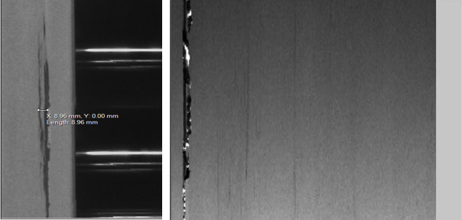 | 表检缺陷未见剥落(起皮)、凹槽 | A(<=100mm) | A(<=3mm) | / | 表检图片局部可见局部起皮、狭槽 剥落(起皮)、凹槽 | A( 100mm<x<200mm) | A(3mm<x<5mm) | / | 严重剥落（起皮），可能出现孔洞 | A(长度<=200mm且宽度>=5mm 或长度>=200mm且宽度<=5mm 或其它情况属于) |  | / | XXXX | N | N | N | / | / | / | / | / | /
2 | 结疤 | 结疤是压入带钢表面的细长疏松金属或非金属夹杂物造成的缺陷。可见剥落，无特殊形状，沿轧制方向，有不同长度，不连续，一般靠边部出现，形状不规则的翘起金属薄片，呈现叶状、羽状、条状、鱼鳞状、舌头状等。 |  | 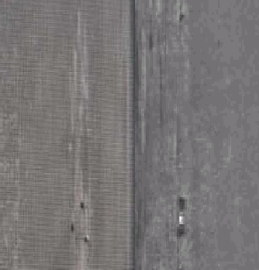 |  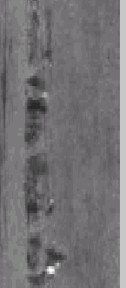 | 肉眼侧光可见轻微手感基本无深度（＜ 50μm），可见开口（舌头状印记）但无剥落和翘起现象 | A(<=100) | A(<=4mm) |  | 肉眼清晰可见剥落翘起，局部单点掉肉 （多见于舌头端部），最深处 50-150μm | A(100mm<x<300mm) | A(x<=4mm) |  | 可见明显剥落和翘起，多处亮点起皮、掉肉，最深处＞ 150μm | A(长度>=300mm)或者(宽度>=5mm) |  |  | XXXX | N | N | N | / | / | / | / | / | /
3 | 烂边 角裂 边裂 | 1）板边缘沿长 度方向 的一侧 或两侧 出现破 裂称边 裂，严重者钢板 边部全 长呈现 锯齿状。2）带钢边部存 在整块 掉块的 现象 3） 带钢边 部呈三 角状的 类似结 疤的缺 陷，严重的角裂 在缺陷 处还伴 有边部 裂纹。 | 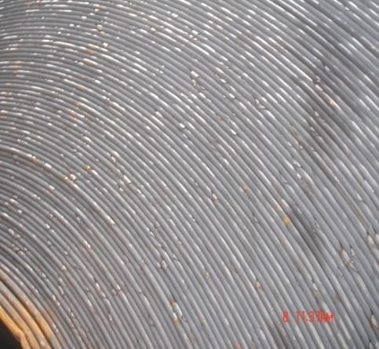 |  |  | 钢卷边部基本圆滑，目视毛刺边切不连续，无深度/深度 1mm 以内 |  |  |  | 边部单个毛刺凸起，不连续，个别可见单点掉 肉，深度 1-3mm |  |  |  | 通卷断续或局部 连续，深度 3mm 以上，局部掉肉， 形似锯齿状
4 | 纵裂 | 钢板表面沿轧制方向呈断断续续排列的不同形状细纹，有发纹状、龟纹状。 |  |  |  | 细线状、形态类似“发丝”、缺陷 处无开口，沿长度方向断续分布； | A(<=2000mm) | A(<=1mm) |  | 肉眼可见、缺陷处无明显的开口或偶见单条细线状发散，沿长度方向断续分布 |  | A(1mm<x<2mm) |  | 缺陷明显向皮下延伸，多条发散 状或开口；裂纹边部有一定宽度 的反光带，严重时伴有结疤翻皮， 缺陷深度＞150μm；
5 | 氧化铁皮 | 在钢板表面上，局部粘附着一层氧化铁皮，一般显点状或长条状。分布无规律性。 | 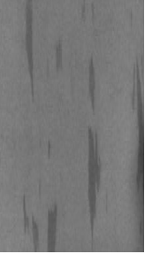   |  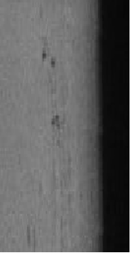  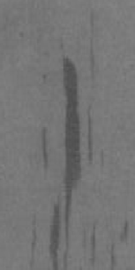 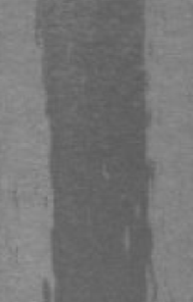 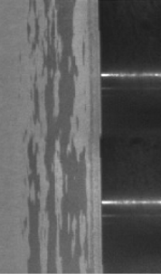 | 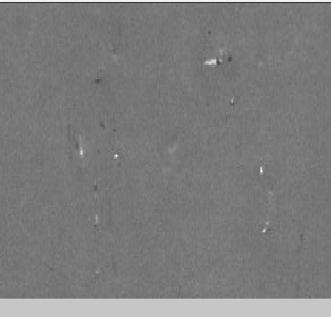  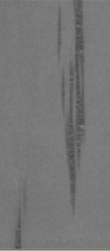  | 缺陷颜色较浅，分布较散，无明显的氧化铁皮 |  |  |  | 颜色呈为深黑色，条状氧化物宽度较宽，缺陷区域内可见鳞片状氧化铁皮。 |  |  |  | 明显的视觉效果，在缺陷区域内可以看见开口/裂纹
6 | 氧化铁皮压入 | 钢板表面 局部或全部粘附着 一层氧化铁皮。铁皮有的疏松 容易脱落；有的压入板面内不易脱落。氧化铁皮颜色和形状不同，一般显条状、椒盐状、V 状、W 状。表检仪和实物均目测可见；必要时需辅助酸洗判断. |  |  | 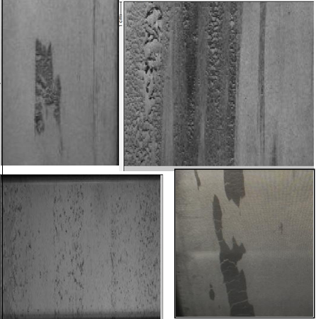 | 板面附着氧化铁皮，可见非连续轻压入，轻微手感；酸洗后可见局部非连续性压入；压入面宽度 ＜5mm 深度 50～ 150μ m |  |  |  | 板面附着氧化铁 皮，可见非连续轻压入，轻微手感； 酸洗后可见局部非连续性压入；压入面宽度＜5mm 深度 50～150μm |  |  |  | 板面附着氧化铁皮，清晰可见凹凸不平面，手感明显酸洗后可见明显压入；实测压入深度 ＞150μm
7 | 辊印 | 由于与带钢 接触的工作 辊掉肉或粘 肉，与带钢 接触后造成 钢板表面周 期性凸凹状 缺陷； |  | 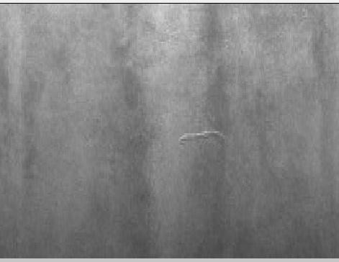 |  | F7 及以后辊印：周期性侧光可见，基本无手感；或可见周期性凹凸块，直径≤3mm,无手感或手感不明显(前机架辊印不能根据手感区分)；实测辊印深度≤50μm |  | A(<=3mm) |  | 1)无手感/轻微手感前机架辊 印;2)F7 及以后以后有手感、可见周期性凹凸块，尺寸 3.0-10mm（中高碳钢F7 撞击辊印尺寸＜80mm),实测辊印深度 50-150μ m； |  | A(3mm<x<10mm) |  | 明显手感，可见周期性凹凸块，尺寸>10mm(中高碳钢撞击辊印>80mm)实测辊印深度 >150μ m； |  | A(>=10mm)
8 | 边部黑线 边部起皮 | 带钢边部固定位置线状缺 陷，缺陷无发散。 |  |  | 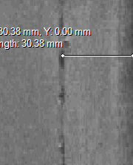 | 边部 50mm 以内，表检图谱未见剥落(起皮), 宽度 1mm 以内 |  | A(<=1mm) |  | 边部 50mm 以内，表检图片局部可见起皮、亮点剥落(起皮),宽度 2-3mm 或宽度方向 |  | A(1mm<x<3mm) |  | 严重剥落（起皮）,宽度 3mm 以上 |  | A(>=3mm)
9 | 划伤 | 钢板表面低于轧制面的沟状或线状缺陷。连续或断续分布于钢板局部或全部；带 钢如在精轧导台、输出辊道前段高温下划伤，一般呈灰黑色或浅蓝色；带钢如 在卷取夹送辊、输出辊道后段、抽卷检查线上 划伤低温或常温下划伤，一般呈 银白色且带有金属光泽。表面检 测仪判断发现层冷前缺陷，其他通过开卷肉眼判断； |  |  |  | 同一宽度方向两条以下断续、亮划伤（主要为 F7 机架后产生的划伤）； 间断性缺陷，单个长度＜2000mm;实测深度＜100μm | A(<=2000mm) |  |  | 连续多条（3 条以上），个别局部可 见翻皮，断续性缺 陷；实测深度 100-200μm； |  |  |  | 暗划伤，连续宽度超过 2mm,局部可见氧化铁皮压入 （炉辊划伤等）； 实测深度 200μm 以上 |  | A(>=2mm)
10 | 脏污压入 异物压入 | 在带钢生 产的过程 中，外来异物压入到 钢板表面 内；或者异物脱落后， 板面呈现 形状不规 则的凹坑， 且没有规 律。表面质量检测仪 或肉眼判 断。 | 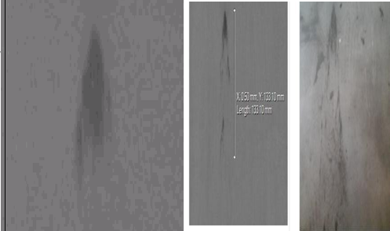 | 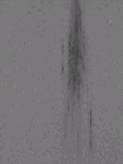 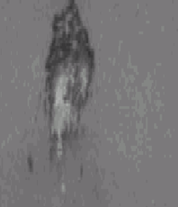 | 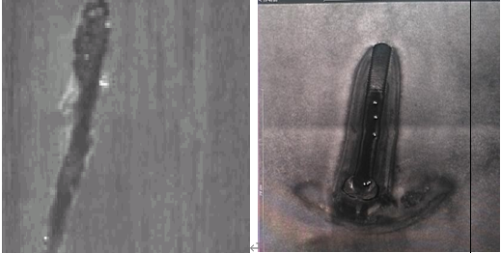 | 油剂、油渣等滴洒在板面，未压入 |  |  |  | 油渣、铁屑等外来物压入板面，； 局部压入， 深度＜ 150μm |  |  |  | 外来异物、钢板另一面可看到明显压痕或局部穿孔
11 | 油污 | 1）高温油斑：一般为卷取之前机械漏油造成， 钢卷或钢板上表面随机出现形状各异的油斑；2） 冷态油污： 一般为精整机械漏油造成，钢卷或钢板上表面随机出现形状各异的油斑，立式钢卷底部易发生；高温油斑表检可见+人工开卷验证辅助；冷态油污目视可见。 |  |  |  | 高温油斑及直径小于 50mm 的 冷态油污 |  | A(<=50mm) |  | 直径 50-200mm 冷态油污 |  | A(50mm<x<200mm) |  | 直径大于 200mm 冷态油污 |  | A(>=200mm)
12 | 点状起皮 | 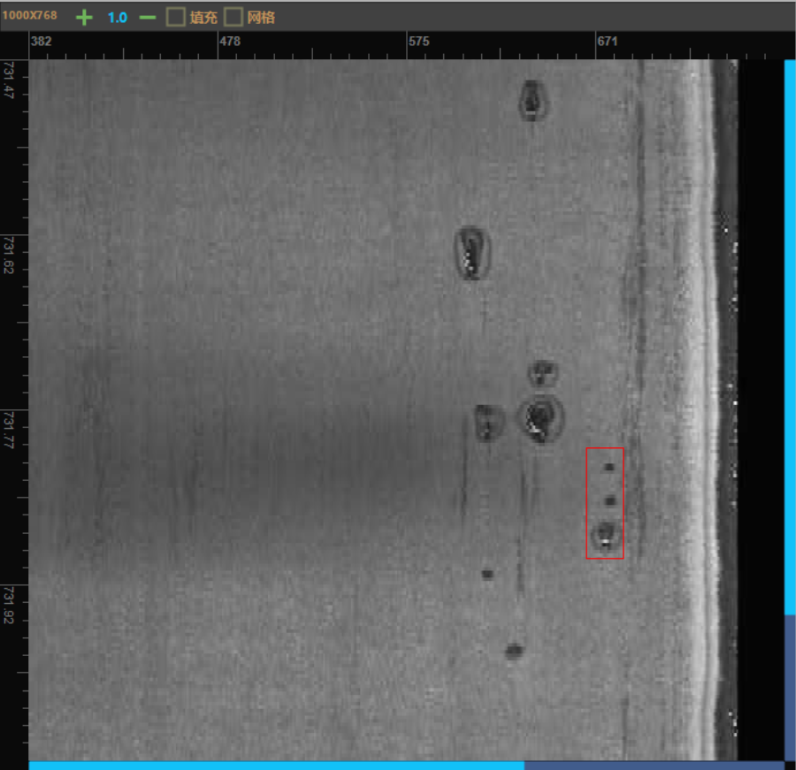 |  | 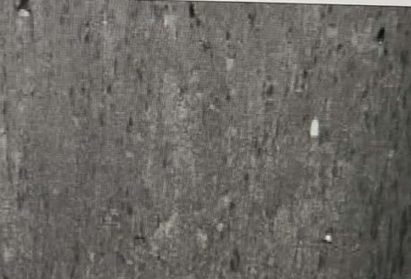 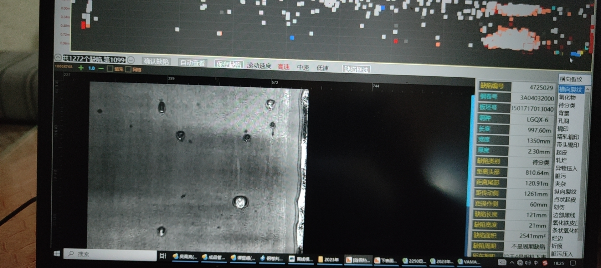 |  | 钢卷局部断续起皮，多出现在边部， 单点轻起皮，缺陷深度＜50μm |  |  |  | 钢卷多处断续点状起皮，可见局部翻皮与亮点，缺陷深度 50-150μmμ m |  |  |  | 通卷起皮，可见明显亮点与翻皮，实测深度＞150μm
13 | 挫伤 | 开卷过程中，发生的钢带上下表面因张力原因造成层间相同位置上下表面摩擦挫动造成，呈现类似流星状沟槽，沟槽底部一般呈金属光泽。 目视可见 | 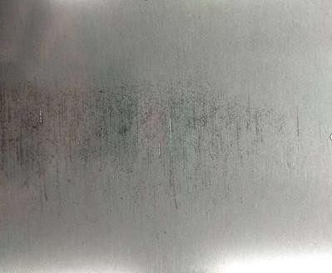 | 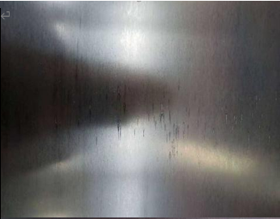 | 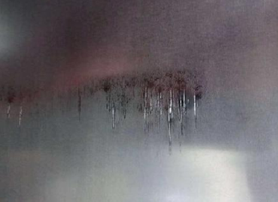 | 侧光可见，基本无 手感，深度≤50 微米 |  |  |  | 轻微手感，测深度 50~150 微米 |  |  |  | 明显手感，测量实际深度＞150 微米
14 | 舌头压痕 | 存在于卷头卷尾4-10米之间，形状呈舌头状 |  |  | 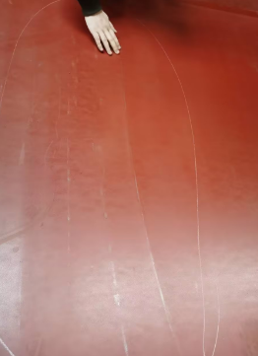 | 压痕轻微，无手感 |  |  |  |  |  |  |  | 压痕明显，摸起来有厚度差
15 | 边部发纹 | 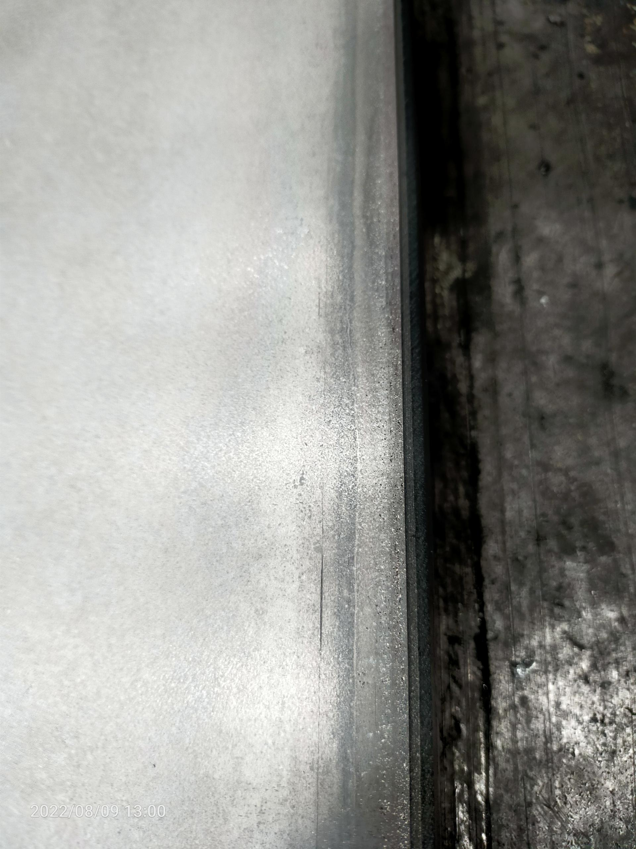 主要为板坯窄边气泡造成的轧后缺陷。表检大多不可见，表现为单条或多条短线性，多条线性间无明显分叉，各自独立分布，偶尔边部位置不固定。 |  | 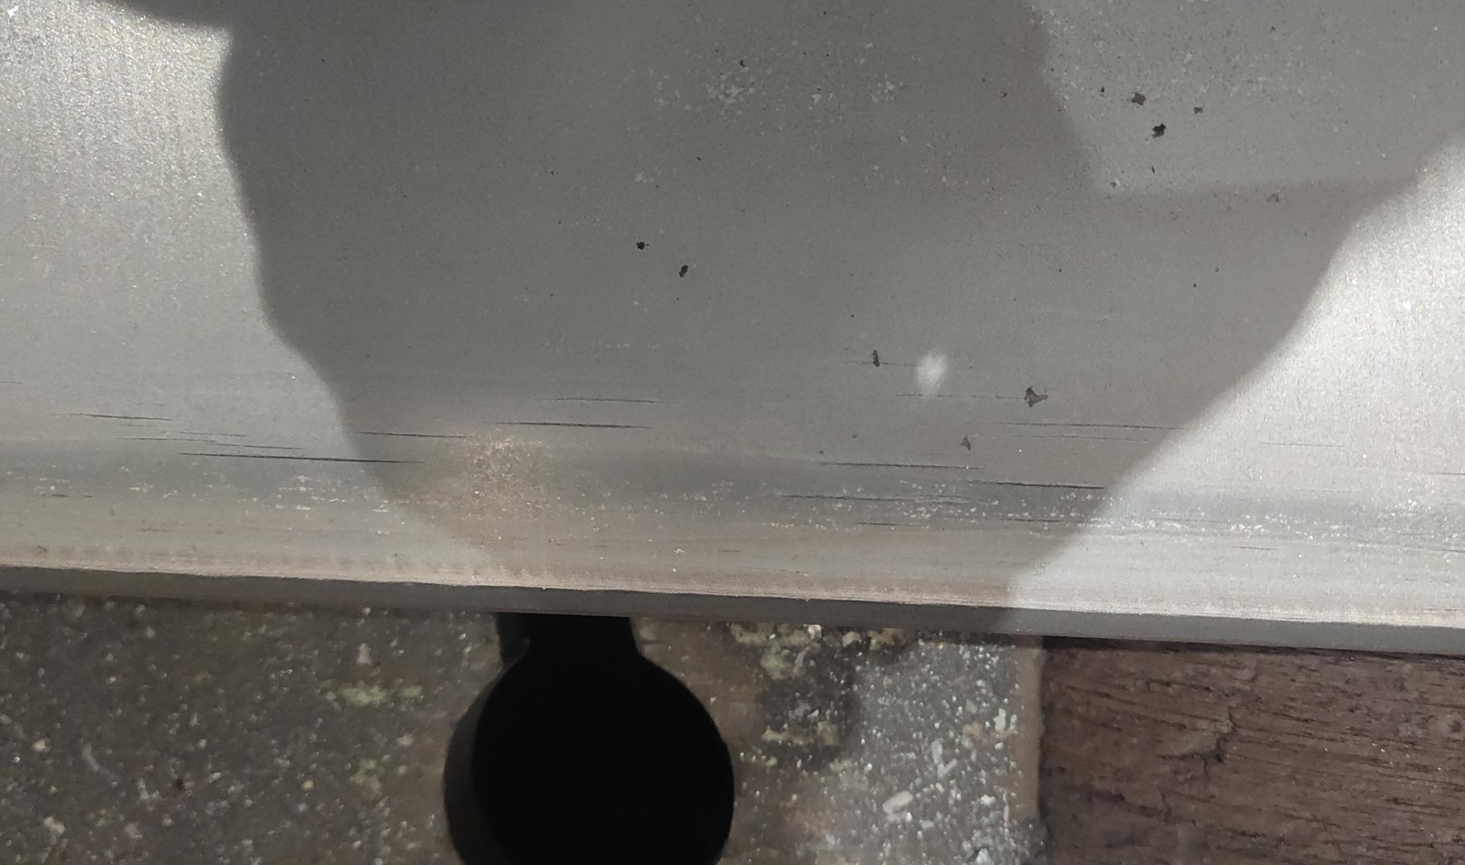 | 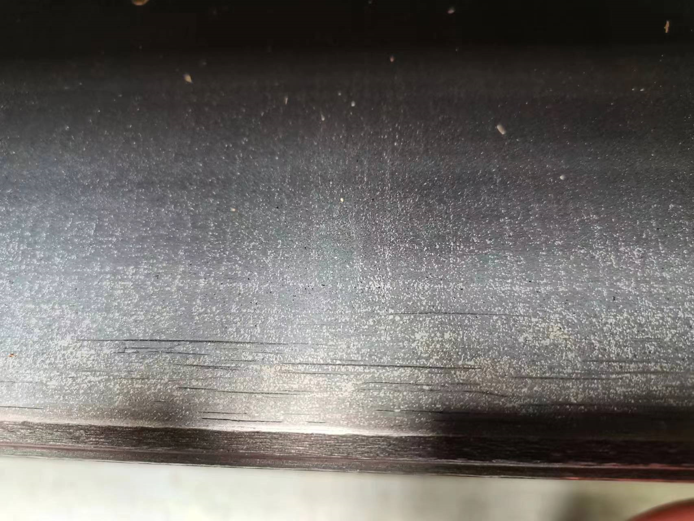 | 局部单条或多条零散分布，正视无明显开口，侧光轻微，金相检测深度＜100μm。 |  |  |  | 实物肉眼可见一定深度，单条或多条短线性，正视可见开口侧光明显，金相检测深度＞100μm且≤200μm。 |  |  |  | 实物肉眼可见深度较深，多条线性或单条长线性（超出40mm)：正视缺陷处明显开口，金相检测最深处＞200μm且≤300μm。
16 | 凹坑 | 横切开平过程中，由于氧化物未及时清除，在表面被辊压入形成 |  | 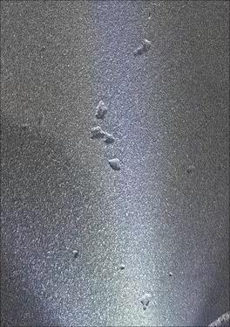 | 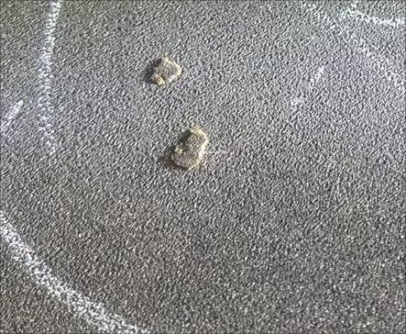 | 厚度≤8 mm，凹坑深度≤0.2mm，总面积≤2% |  |  |  | 厚度8-16mm，凹坑深度≤0.2mm，总面积≤5% |  |  |  | 厚度16-25.4凹坑深度≤0.3mm；
17 | 横折纹 | 钢带表面出现垂直与轧制方向的横向树皮状纹路，多发生在低碳软钢或开卷温度过高的钢卷或开卷未使用深弯辊的钢卷上。目视可见（表检仪不可见） |  |  | 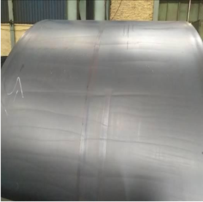 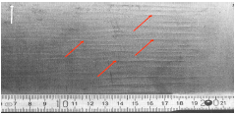 | 侧面可见无手感 |  |  |  | 正面可见无手感 |  |  |  | 明显手感
18 | 折痕 |  |  |  |  |  |  |  |  |  |  |  |  | 直接判为严重，取向硅钢不允许出现，其它视情况而定
19 | 孔洞 |  | 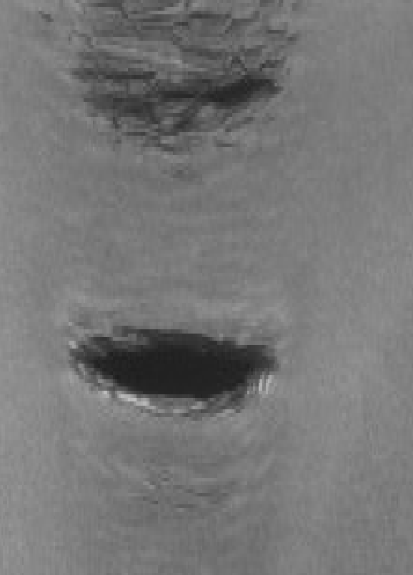 |  | 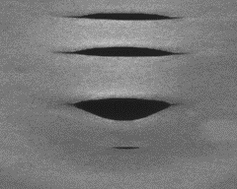 |  |  |  |  |  |  |  |  | 直接判为严重
20 | 气泡 | 肉眼可见沿轧制方向有气泡，有一定宽度。或气泡破裂沿长度方向呈起皮黑线状。 |  | 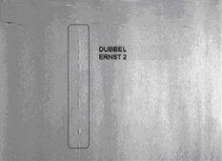 | 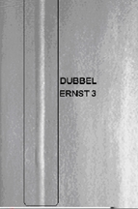 |  |  |  |  | 没有脱皮/剥落，清晰可见 |  |  |  | 有开口的，视觉效果重
21 | 渣皮 |  |  |  |  |  |  |  |  |  |  |  |  | 直接判为严重
22 | 轧破 |  | 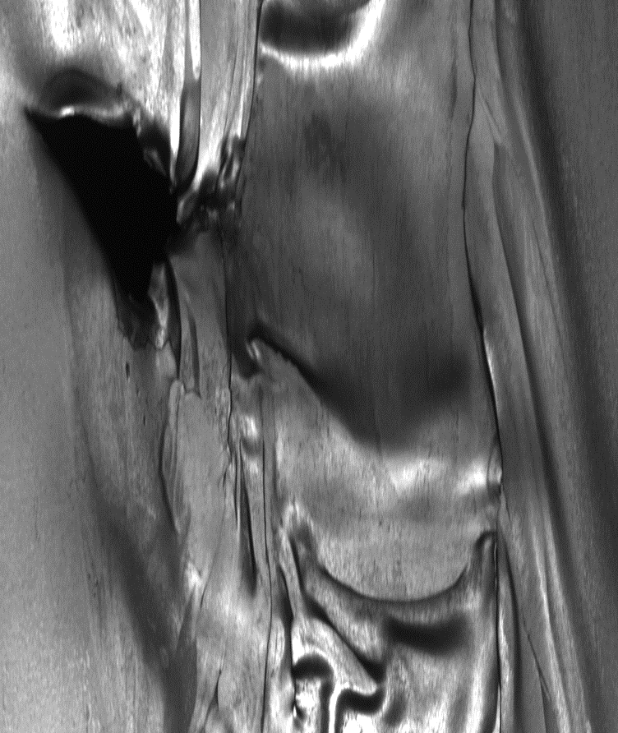 | 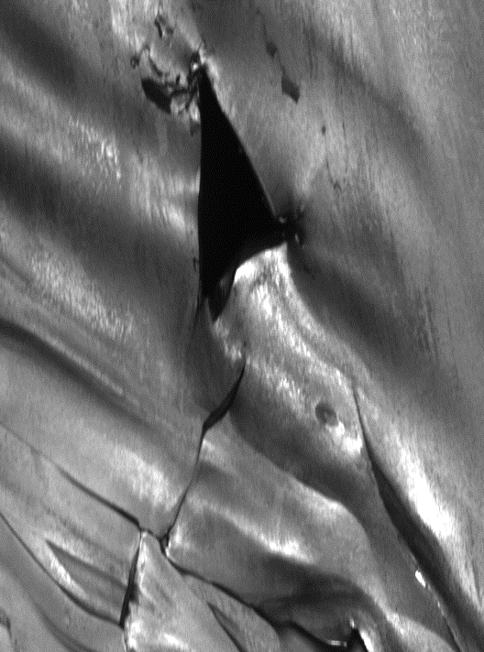 | 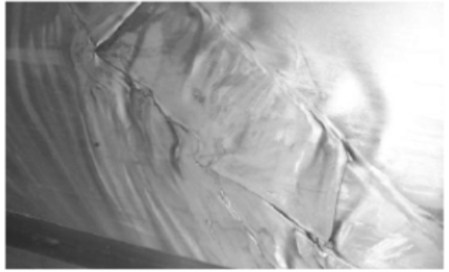 |  |  |  |  |  |  |  |  | 直接判为严重
23 | 褶皱 | 双层带钢沿横向或斜线经轧制重叠在一起的痕迹。 | 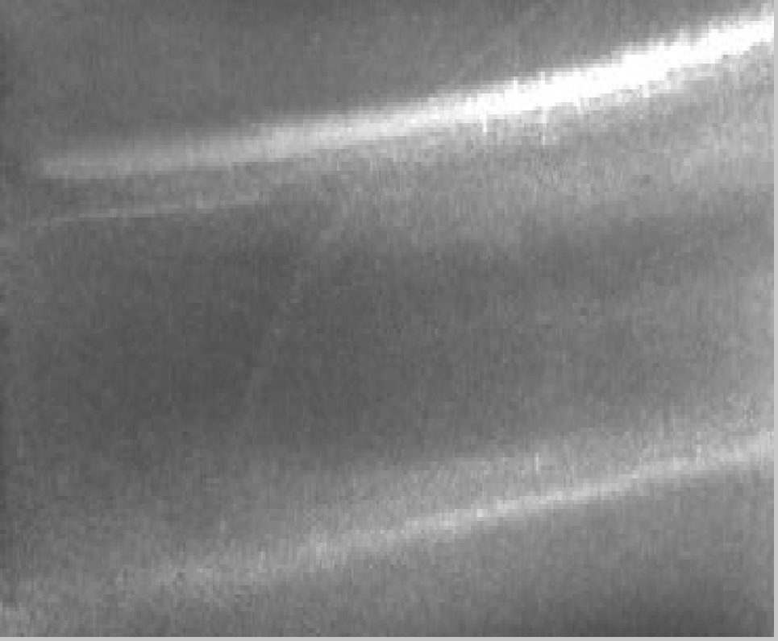 |  | 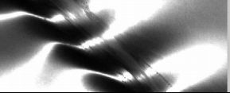 |  |  |  |  |  |  |  |  | 直接判为严重
24 | 卷边/边部损伤（边部刮烂） | 带钢边部呈锯齿状裂口 | 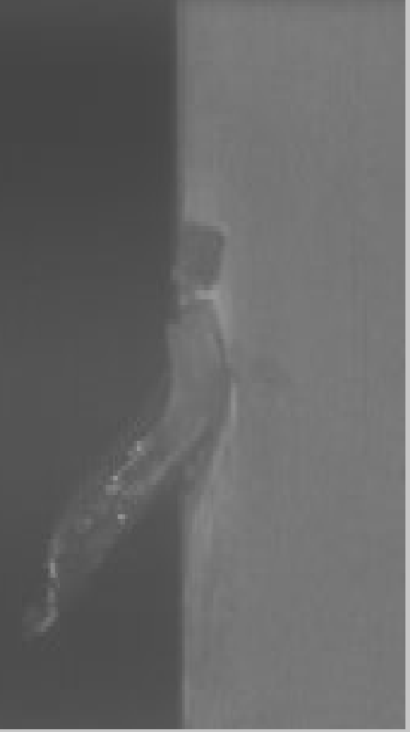 |  |  |  |  |  |  |  |  |  |  | 直接判为严重

